①R1602_現場打ち基礎_前後
【ハイブリッド給湯システム タンクユニット耐震強度計算書】 |  |  |  |  |  |  |  |  | 【機器の重心位置図】

 | 建築設備耐震設計・施工指針（2014年版：財団法人日本建築センター発行）に準じて検討する。 |  |  |  |  |  |  |  |  | （単位：mm）
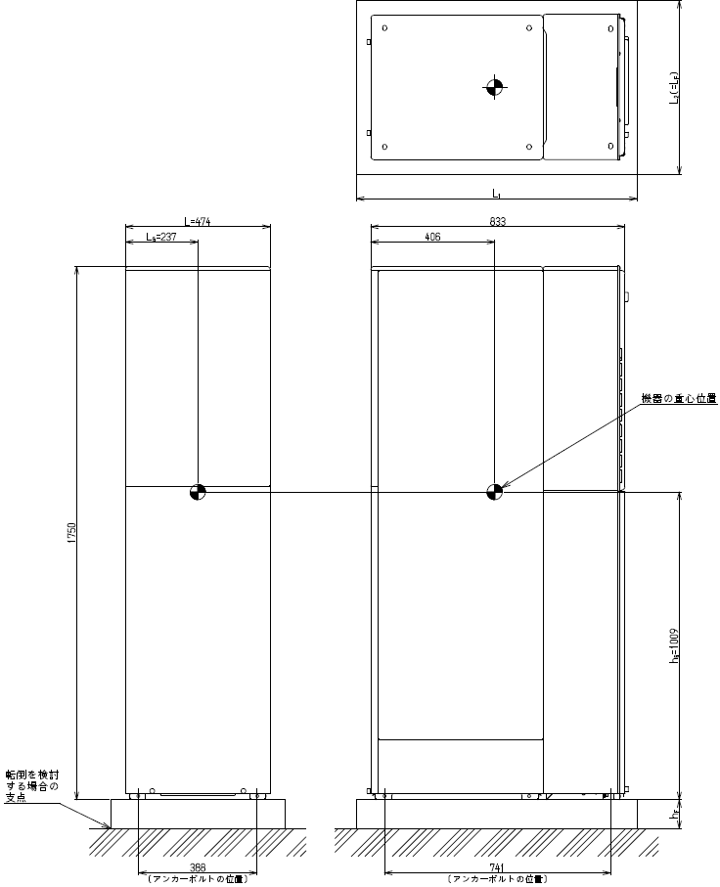

 |  | １．商品名または型式名： |  |  | RTU-R1602シリーズ 熱源機・タンク一体タイプ
 |  | ２．基礎の種類： |  |  | 現場打ち基礎
 |  | ３．転倒を検討する方向 |  |  | 前後方向

 |  | ４．機器諸元
 |  |  | （１）機器本体
 |  |  | ①機器質量：Ｍ（kg）〔満水時〕 |  |  | Ｍ＝ | 258 | kg
 |  |  | ②機器重量：Ｗ（kN）〔満水時〕 |  |  | Ｗ＝Ｍ×9.80665/1000＝ | 2.53 | kN
 |  |  | ③検討する方向の機器の幅：Ｌ（cm） |  |  | Ｌ＝ | 47.4 | cm
 |  |  | ④検討する方向の機器重心位置：ＬＧ（cm） |  |  | ＬＧ＝ | 23.7 | cm
 |  |  | ⑤機器の重心高さ：ｈＧ（cm） |  |  | ｈＧ＝ | 100.9 | cm
 |  |  | （２）現場打ち基礎
 |  |  | ①基礎幅：Ｌ1（cm） |  |  | Ｌ1＝ | 90.0 | cm
 |  |  | ②基礎奥行き：L2（検討する方向の基礎長さ：ＬＦ）（cm） |  |  | Ｌ2＝ＬF＝ | 70.0 | cm
 |  |  | ③基礎高さ：ｈＦ（cm） |  |  | ｈF＝ | 15.0 | cm
 |  |  | ④コンクリートの比重量：ρ（kN/cm3） |  |  | ρ＝ | 23 | ×10-6kN/cm3
 |  |  | ⑤基礎重量：ＷF（kN） |  |  | WF＝L1×L2×hF×ρ＝ | 2.17 | kN

 |  | ５．耐震計算
 |  |  | （１）設計用水平震度：ＫＨ |  |  | ＫＨ＝ | 0.4
 |  |  | （２）設計用鉛直震度：ＫＶ |  |  | ＫＶ＝１／２×ＫＨ＝ | 0.2

 |  |  | ※基礎形状はＡ-ａタイプとなることから
 |  |  | （３）保持モーメント：Ａ（kN・cm）
 |  |  |  |  |  | Ａ＝（1-KV）*（（LG＋（LF-L）/2）*W＋（LF/2）*WF）＝ | 131.7 | kN・cm

 |  |  | （４）転倒モーメント：B（kN・cm）
 |  |  |  |  |  | Ｂ＝KH*（（ｈF＋ｈG）*W＋（ｈF/2）*WF）＝ | 123.8 | kN・cm

 |  |  | ※したがって、 | ∴ A＞B

 |  |  | 以上の計算結果より、上記の現場打ち基礎設置は安定していると言える。

②R1602_現場打ち基礎_左右
【ハイブリッド給湯システム タンクユニット耐震強度計算書】 |  |  |  |  |  |  |  |  | 【機器の重心位置図】

 | 建築設備耐震設計・施工指針（2014年版：財団法人日本建築センター発行）に準じて検討する。 |  |  |  |  |  |  |  |  | （単位：mm）
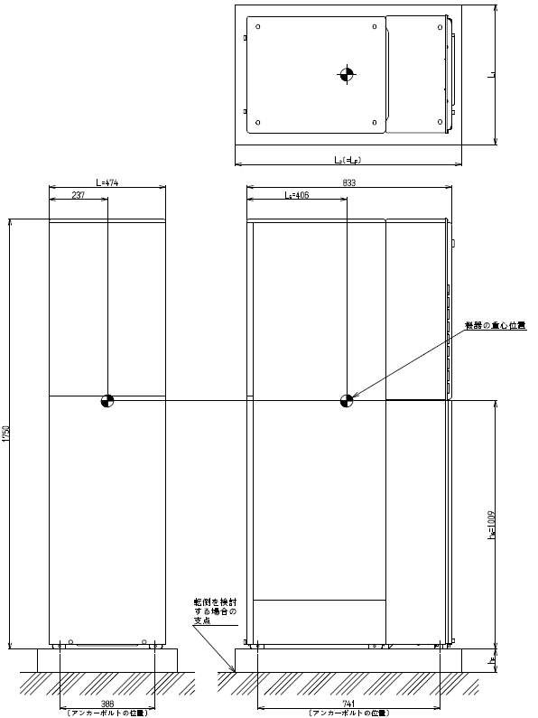

 |  | １．商品名または型式名： |  |  | RTU-R1602シリーズ 熱源機・タンク一体タイプ
 |  | ２．基礎の種類： |  |  | 現場打ち基礎
 |  | ３．転倒を検討する方向 |  |  | 左右方向

 |  | ４．機器諸元
 |  |  | （１）機器本体
 |  |  | ①機器質量：Ｍ（kg）〔満水時〕 |  |  | Ｍ＝ | 258 | kg
 |  |  | ②機器重量：Ｗ（kN）〔満水時〕 |  |  | Ｗ＝Ｍ×9.80665/1000＝ | 2.53 | kN
 |  |  | ③検討する方向の機器の幅：Ｌ（cm） |  |  | Ｌ＝ | 83.3 | cm
 |  |  | ④検討する方向の機器重心位置：ＬＧ（cm） |  |  | ＬＧ＝ | 40.6 | cm
 |  |  | ⑤機器の重心高さ：ｈＧ（cm） |  |  | ｈＧ＝ | 100.9 | cm
 |  |  | （２）現場打ち基礎
 |  |  | ①基礎幅：Ｌ1（検討する方向の基礎長さ：ＬＦ）(cm） |  |  | L1＝ＬF＝ | 90.0 | cm
 |  |  | ②基礎奥行き：L2（cm） |  |  | Ｌ2＝ | 70.0 | cm
 |  |  | ③基礎高さ：ｈＦ（cm） |  |  | ｈF＝ | 15.0 | cm
 |  |  | ④コンクリートの比重量：ρ（kN/cm3） |  |  | ρ＝ | 23 | ×10-6kN/cm3
 |  |  | ⑤基礎重量：ＷF（kN） |  |  | WF＝L1×L2×hF×ρ＝ | 2.17 | kN

 |  | ５．耐震計算
 |  |  | （１）設計用水平震度：ＫＨ |  |  | ＫＨ＝ | 0.4
 |  |  | （２）設計用鉛直震度：ＫＶ |  |  | ＫＶ＝１／２×ＫＨ＝ | 0.2

 |  |  | ※基礎形状はＡ-ａタイプとなることから
 |  |  | （３）保持モーメント：Ａ（kN・cm）
 |  |  |  |  |  | Ａ＝（1-KV）*（（LG＋（LF-L）/2）*W＋（LF/2）*WF）＝ | 167.2 | kN・cm

 |  |  | （４）転倒モーメント：B（kN・cm）
 |  |  |  |  |  | Ｂ＝KH*（（ｈF＋ｈG）*W＋（ｈF/2）*WF）＝ | 123.8 | kN・cm

 |  |  | ※したがって、 | ∴ A＞B

 |  |  | 以上の計算結果より、上記の現場打ち基礎設置は安定していると言える。

